DevTools
Задание 3. Приложите скриншоты из панели разработчика (DevTools) для нижеперечисленных проверок. Укажите путем выделения необходимой части требуемую информацию. На примере любого из сайтов. Используем только вкладку Network.
1. Успешный статус-код на запрос получения главной страницы сайта.
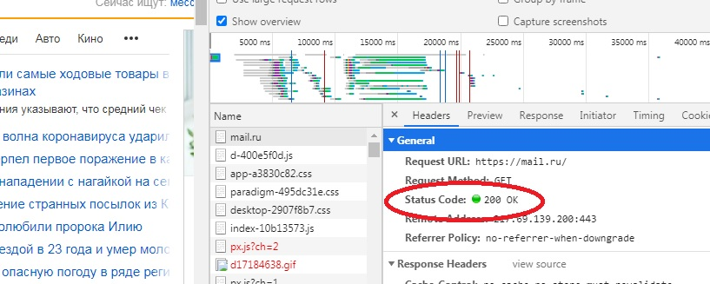 Место для скриншота

2. Статус-код о перенаправлении запроса на получения какого-либо документа с удалённого сервера.
 Место для скриншота

3. Статус-код об ошибочном запросе со стороны клиента.
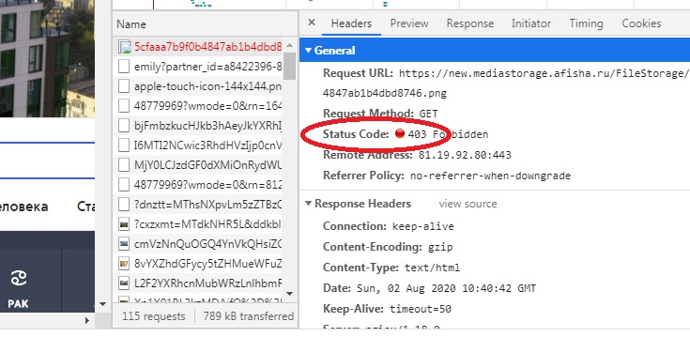 Место для скриншота

4. Информация о типе документа, загружаемого с удалённого сервера.
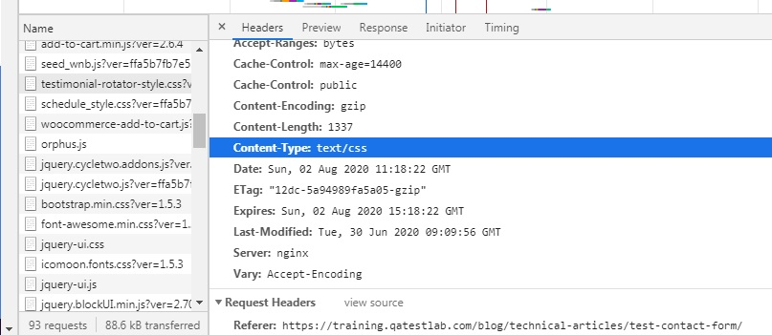 Место для скриншота

5. Какие данные (информация) приходит со стороны удалённого сервера на запрос получения главной страницы сайта (Вкладка Network -> Response).
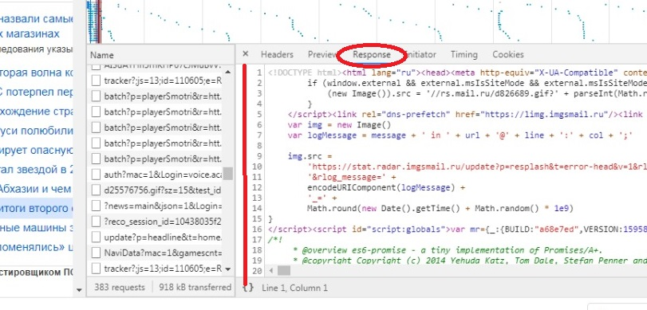 Место для скриншота

6. Статус-код об успешной загрузке файла со стилями (CSS).
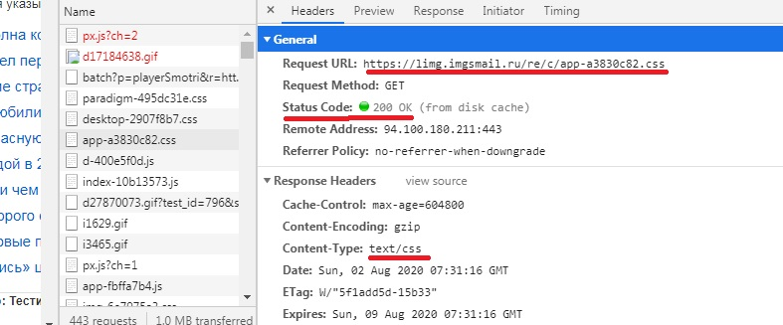 Место для скриншота

7. Статус-код об успешной загрузке файла с JavaScript.
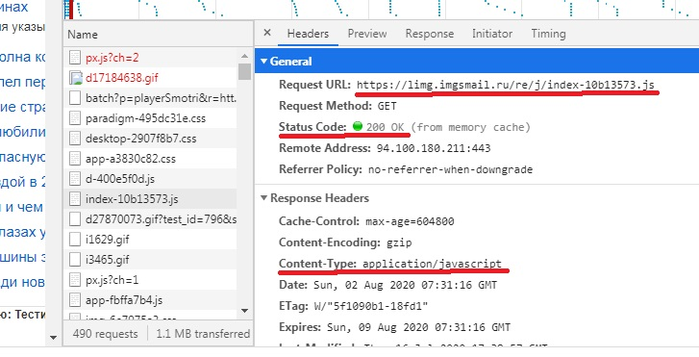 Место для скриншота

